关系图
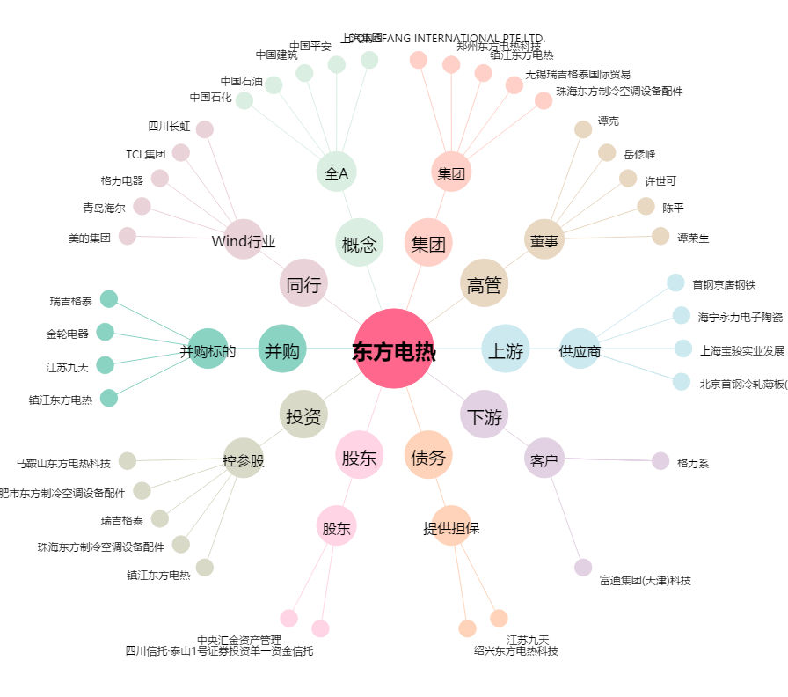
东方电热[300217.SZ] - 关系概览图

